Feuil1
MI | avant 1915 | 1915 a 1948 | 1949 a 1967 | 1968 a 1974 | 1975 a 1981 | 1982 a 1989 | 1990 a 2000 | 2001 a 2005 | 2006 a 2012 | 2012
U_Toiture | 1,35-0,20 | 2,42-0,20 | 2,42-0,10 | 3-0,20 | 0,76-0,10 | 1,35-0,10 | 0,23-10 | 0.19 | 0,19-0,37 | 0,17-0,10
U_Mur | 1,70-0,24 | 2,10-0,19 | 2,60-0,19 | 2,40-0,19 | 2,40-0,19 | 0,47-0,19 | 0,36-0,19 | 0,33-0,19 | 0,34-0,16 | 0,25-0,12
U_Plancher | 3,55-0,23 | 1,70-0,23 | 2,80-0,23 | 2,50-0,23 | 2,40-0,21 | 1,25-0,24 | 0,42-0,18 | 0,42-0,34 | 0,19-0,18 | 0,21-0,12

PLC | avant 1915 | 1915 a 1948 | 1949 a 1967 | 1968 a 1974 | 1975 a 1981 | 1982 a 1989 | 1990 a 2000 | 2001 a 2005 | 2006 a 2012 | 2012
U_Toiture | 1,35-0,20 | 2,42-0,10 | 2,42-0,10 | 0,76-0,23 | 0,49-0,10 | 0,62-0,23 | 0,43-0,18 | 0,28-0,23 | 0,19-0,23 | 0,28-0,10
U_Mur | 1,70-0,24 | 2,30-0,24 | 3-0,19 | 0,78-0,19 | 0,61-0,19 | 0,36-0,19 | 0,33-0,19 | 0,33-0,19 | 0,30-0,19 | 0,19-0,11
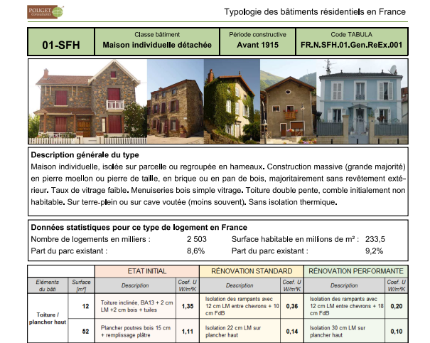
U_Plancher | 3,55-0,23 | 2,80-0,23 | 2,90-0,23 | 2,50-0,23 | 1,25-0,23 | 0,54-0,21 | 0.36 | 0,36-0,21 | 0,27-0,21 | 0,21-0,12
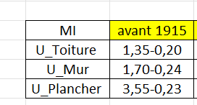
GLC | avant 1915 | 1915 a 1948 | 1949 a 1967 | 1968 a 1974 | 1975 a 1981 | 1982 a 1989 | 1990 a 2000 | 2001 a 2005 | 2006 a 2012 | 2012
U_Toiture | 2,40-0,10 | 3,20-0,23 | 3,20-0,23 | 3,20-0,23 | 0,76-0,23 | 0,62-0,23 | 0,43-0,23 | 0,28-0,14 | 0,28-0,23 | 0,12-0,10
U_Mur | 1,80-0,23 | 1,70-0,19 | 3-0,27 | 0,78-0,19 | 0,79-0,19 | 0,78-0,19 | 3-0,19 | 0.33 | 0,30-0,15 | 0,33-0,11
U_Plancher | 2,9-0,23 | 2,80-0,23 | 2,50-0,23 | 2,50-0,23 | 0,46-0,21 | 0,42-0,21 | 0,42-0,21 | 0,34-0,21 | 0.2 | 0,27-0,17

MI | avant 1975 | apres1975
U_Toiture | 3-1,35 | 1,35-0,10
U_Mur | 2,6-1,70 | 0,47-0,12
U_Plancher | 3,55-1,7 | 1,7-0,12

PLC | avant 1975 | apres1975
U_Toiture | 2,42-0,76 | 0,62-0,10
U_Mur | 3-0,78 | 0,61-0,11
U_Plancher | 3,55-1,25 | 0,54-0,12

GLC | avant 1975 | apres1975
U_Toiture | 3,2-0,76 | 0,62-0,10
U_Mur | 3-0,79 | 0,78-0,11
U_Plancher | 2,9-0,46 | 0,46-0,17

